CAPA
GRELHA DE
AUTO-AVALIAÇÃO

Ano Lectivo 2011/2012

Sistema_Pontuação_Cmeios
CRITÉRIO MEIOS

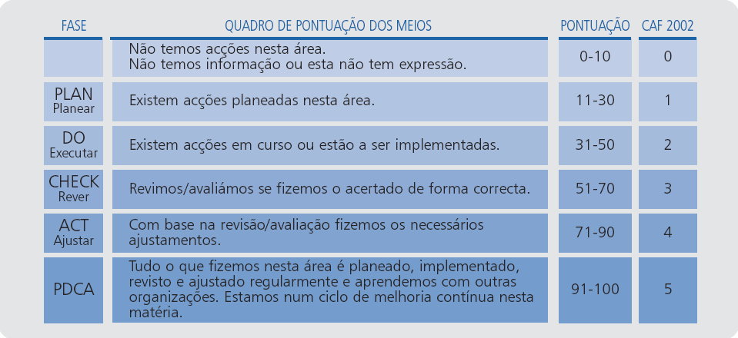
Sistema de Pontuação Clássico – Critérios de Meios

Sistema_Pontuação_CRESULTADOS
CRITÉRIO RESULTADOS

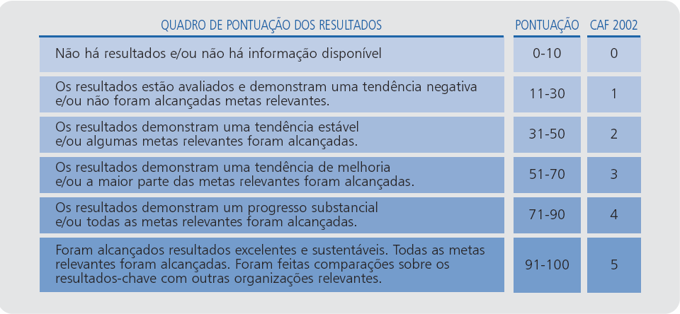
Sistema de Pontuação Clássico – Critérios Resultados

